Titelblatt
Tabelle
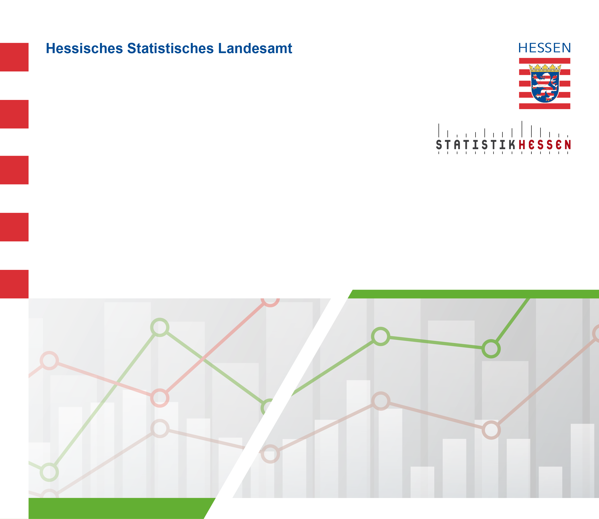
 |  | April 2026
 | Straßenverkehrsunfälle mit Personenschaden
 | und Verunglückte in Hessen im Januar 2026

 | Vorläufige Ergebnisse

